상품제안서
헬프맨 프리미엄 스퀘어 노트볼펜 세트 | 상품코드: S48258

 |  |  |  |  |  |  | 02-713-8555 | www.synergygift.co.kr
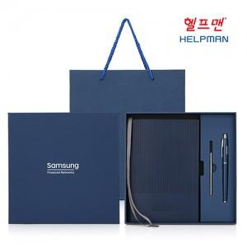

【상세/제작정보】

【인쇄/포장옵션】 | [바인더] 불박, [볼펜] 레이저 / 포장불가능

【공급단가】 | 수량 | 30~ | 100~ | 300~ | 1,000~ | 3,000~
*VAT별도 | 단가 | 8,710원 | 8,200원 | 7,950원 | 7,600원 | 7,450원

【상품 URL】 | https://www.synergygift.co.kr:443/src/goods_detail.php?gdno=48258

